Лист1
 |  |  |  |  |  | Действия и лица |  | Что требуется сделать | № недели
Точки проверки | № | Недели | Этапы проекта | Статус Работы |  | Омельян Е.В |  | Составить планирование проекта | (1-2)
2023-04-13 | 1 | 10.04-16.04 | Инициация проекта |  |  |  |  | Вести курирование | (1-11)
2023-04-20 | 2 | 17.04-23.04 |  |  |  |  |  | Написание приложения | (4-8)
2023-04-27 | 3 | 24.04-30.04 | Планирование проекта |  |  |  |  | Тестирование | (9-10)
2023-05-04 | 4 | 1.05-7.05 | Выполнение проекта |  |  | Кирилов Д.Ю |  | Разработать дизайн проект | (1-2)
2023-05-11 | 5 | 8.05-14.05 |  |  |  |  |  | Провести анализ и придумать название актуальное рынку | (1-3)
2023-05-18 | 6 | 15.05-21.05 |  |  |  |  |  | Помощь в написании проекта | (4-8)
2023-05-25 | 7 | 22.05-28.05 |  |  |  |  |  | Поиск людей для тестирования + тестирование | (9-10)
2023-06-01 | 8 | 29.05-4.06 |  |  |  | Жадик К.А |  | Сбор информации и анализ | (1-3)
2023-06-08 | 9 | 5.06-11.06 | Мониторинг проекта |  |  |  |  | Написание приложения | (4-8)
2023-06-15 | 10 | 12.06-18.06 |  |  |  |  |  | Написание бд | (4-8)
2023-06-22 | 11 | 19.06-25.0.6 | Завершение проекта |  |  |  |  | Тестирование | (9-10)

 | работа выполнена
 | идёт работа
 | работа не выполнена

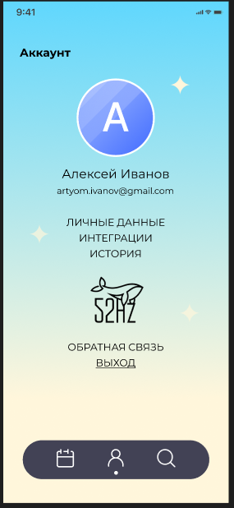
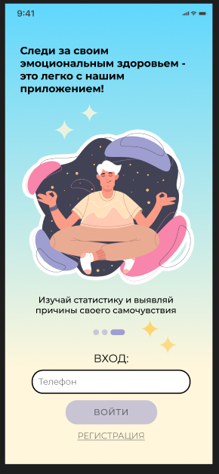
 |  |  |  |  |  | Дата | План на семестр
 |  |  |  |  |  | 10.04-16.04 | Составить план на разработку приложения, закончить ввведение отчёта
 |  |  |  |  |  | 17.04-23.04 | Закончить дизайн проект приложения, придумать логотип и название
 |  |  |  |  |  | 24.04-30.04 | Изучение инструментов для реализации приложения, разработка модели базы данных
 |  |  |  |  | <--- | 1.05-7.05 | Написание страницы входа главного приложения, с возможностью занесения данных в SQL
 |  |  |  |  |  | 8.05-14.05 | Написание личного кабинета, создание всех оставшихся 2 вкладок без их заполнения |  |  | ààà
 |  |  |  |  |  | 15.05-21.05 | Написание календаря
 |  |  |  |  |  | 22.05-28.05 | Добавления возможности заносить новые данные с дальнейший занесением в базу данных
 |  |  |  |  |  | 29.05-4.06 | Написания статистики и построение месячного графика исходя из данных пользователя
 |  |  |  |  |  | 5.06-11.06 | Тестирование приложения и выявление багов и фатальных ошибок
 |  |  |  |  |  | 12.06-18.06 | Повторное тестирование, окончание разработки, рассмотрение возможности интеграции
 |  |  |  |  |  | 19.06-25.0.6 | Подготовака к защите проекта

